Arkusz2
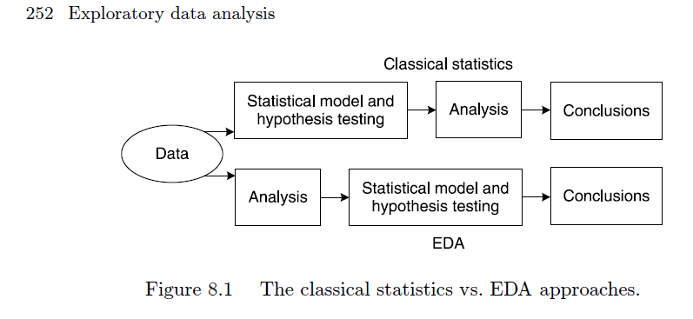

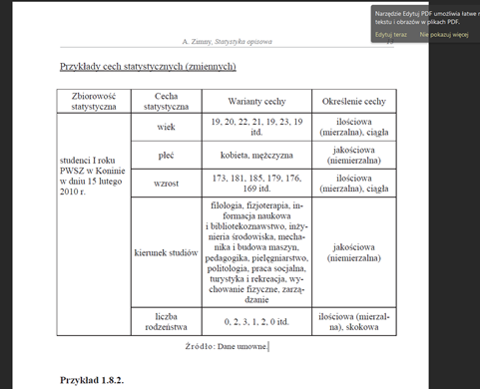

252 Exploratory data analysis
Figure 8.1 The classical statistics vs. EDA approaches.

